Sheet1
Додаток A - ТЕХНІЧНА СПЕЦИФІКАЦІЯ ДО RFQ 2019-120: Облаштування дитячих майданчиків в рамках проектів мирного співіснування в м. Донецьку

# | Назва виробу | Зображення | Кількість | Опис мінімальної технічної вимоги | Зображення пропозиції учасника | Опис технічної пропозиції учасника | Ціна EXW, грн. без ПДВ | Вартість доставки до н.п., грн. без ПДВ | Загальна вартість, грн. без ПДВ
1 | Double Swing on hard suspension/ Гойдалки подвійні на жорсткій підвісці | 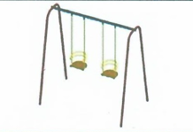 | 5 | Високоякісне двошарове порошкове покриття Труба 60х60 мм, d = 42 мм, d = 25 мм Фанера ламінована 15 мм Аналогічні або кращі по комплектації та якості товари також прийматимуться та розглядатимуться. |  |  |  |  | 0.00₴
2 | Carousel / Карусель | 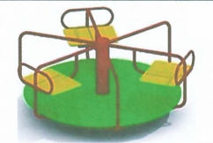 | 5 | Розміри (довжина x ширина x висота): 1.5м x 1.5м x 1м. Опис: основа для сидінь виготовлена з вологотривкої фанера (15 мм у товщину); Покриття фанери - фарба на водній основі (колір - за узгодженням); рама - виготовлена із сталевих труб; діаметр труб - 50мм; Покриття труб - алкідна фарба. Аналогічні або кращі по комплектації та якості товари також прийматимуться та розглядатимуться. |  |  |  |  | 0.00₴
3 | Sandbox / Пісочниця | 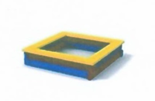 | 5 | Ширина: 150 см Довга: 150 см Матеріал: Сосна оброблена антисептиком Вес товару : 40 кг Гарантія: 12 місяців Колір: Кольоровий Аналогічні або кращі по комплектації та якості товари також прийматимуться та розглядатимуться. |  |  |  |  | 0.00₴
4 | Stepledder bridge / Драбинка-місточок | 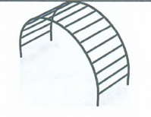 | 5 | Довжина: 257 см Ширина: 63 см Висота: 28 см Вага: 33 кг Максимальна вага користувача: 80 кг Матеріал виробу: сталь Додаткова інформація: вік 7-12 років Властивості: місток-драбинка є поперечини з напівсферичним розташуванням для ходіння по ним. Місток-драбинка розвиває координацію руху і силові навички у дітей. Особливості: міцна рамна конструкція Конструкція: стаціонарна, нерозбірна Аналогічні або кращі по комплектації та якості товари також прийматимуться та розглядатимуться. |  |  |  |  | 0.00₴
5 | Teeter-totter / Гойдалка балансир | 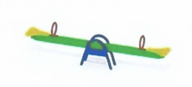 | 5 | Розміри (довжина x ширина x висота): 3.0м x 0.55м x 0.78м; вага: 68 кг. Опис: основа виробу зварна сталева рама виготовлена з сталевих труб прямокутного профілю (60мм x 60мм); Покриття сидіння: вологотривка фанера (15 мм у товщину); Покриття фанери - фарба на водній основі (колір - за узгодженням). Аналогічні або кращі по комплектації та якості товари також прийматимуться та розглядатимуться. |  |  |  |  | 0.00₴
6 | Ball-game stand / Стійка для гри з м'ячtм | 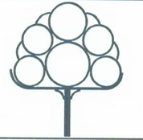 | 5 | Аналогічні або кращі по комплектації та якості товари також прийматимуться та розглядатимуться. |  |  |  |  | 0.00₴
7 | Slide for small kids / Гірка дитяча малятко | 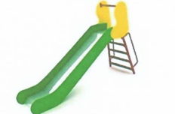 | 5 | Дитяча гірка маленька призначена для розвиваючих ігор дітей у віці до 3 років. Розроблено та виготовлено згідно з європейськими нормами, безпечна дитяча гірка має захисну перекладину і бортики висотою 100 мм. Висота гірки 0,9 м. Дитяча гірка поставляється в розібраному вигляді. Матеріали, з яких виготовлена ​​дитяча гірка: - вологостійка фанера; - харчова нержавіюча сталь; - водорозчинна фарба по дереву; - поліефірна фарба по металу, стійка до атмосферних опадів; - металеві труби відповідні ДСТУ та ГОСТ. Обладнання розраховане на вагу дитини до 60 кг; Забороняється використовувати обладнання дітям старше 3 років. Зона безпеки становить 2 м від закінчення спуску гірки і 1,5 м від всіх інших елементів конструкції. Габаритні розміри: довжина: 2004 мм, ширина: 508 мм, висота: 1555 мм, h-гірки: 900 мм Аналогічні або кращі по комплектації та якості товари також прийматимуться та розглядатимуться. |  |  |  |  | 0.00₴
8 | Log (curved) / Колода зігнута | 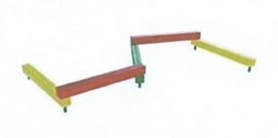 | 5 | Колода зігнута призначена для розвитку спритності і координації рухів дитини. Являє собою горизонтально розташований брус для ходіння по ньому. Вага користувача не повинна перевищувати 80 кг. Характеристики: Довжина - 2880 мм Ширина - 2300 мм Висота - 1008 мм Аналогічні або кращі по комплектації та якості товари також прийматимуться та розглядатимуться. |  |  |  |  | 0.00₴
9 | Four-sided ledder / Драбинка 4-х стороння | 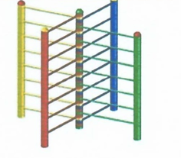 | 5 | Довжина х ширина х висота, мм 2300 × 2300 × 2000 Опис: Для установки на вулиці. Яскраві кольори, надійна конструкція (пластик + метал). Аналогічні або кращі по комплектації та якості товари також прийматимуться та розглядатимуться. |  |  |  |  | 0.00₴
10 | Labyrinth / Дитячий лабиринт | 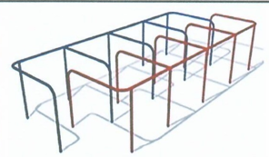 | 5 | Висота, см: 76 см Ширина, см: 180 см Глибина, см: 548.9 см Конструкція: розбірний Тип (конструкція): підлогова Матеріал: дерево, метал Мінімальний вік дитини, років: 6 Вікова група: дитяча Колір: різні кольори Розміщення: на вулиці Аналогічні або кращі по комплектації та якості товари також прийматимуться та розглядатимуться. |  |  |  |  | 0.00₴
11 | Monkey ledder / Дитячий рукохід | 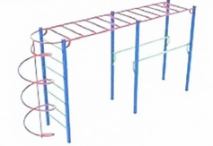 | 5 | Розмір виробу в зібраному вигляді 3,45х1,79х2,52 м Матеріали: Металеві труби різних діаметрів Вологостійка фанера 9-18 мм береза ​​ Брус клеєний сосна Дошка суха сосна Нержавіюча сталь Оцинкований кріплення Всі металеві вироби, перед фарбуванням грунтуються, а після покриваються двома шарами спеціальної безпечної фарбою Всі дерев'яні вироби покриваються двома шарами спеціальної безпечної фарбою для зовнішнього застосування Весь кріплення захищений спеціальними пластиковими заглушками Аналогічні або кращі по комплектації та якості товари також прийматимуться та розглядатимуться. |  |  |  |  | 0.00₴
12 | Castle tower complex / Лицарська вежа для дітей 3-6 років | 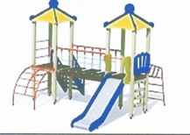 | 5 | Аналогічні або кращі по комплектації та якості товари також прийматимуться та розглядатимуться. |  |  |  |  | 0.00₴
 |  |  |  |  |  |  |  | РАЗОМ: | 0.00₴
 |  |  |  |  |  |  |  | ПДВ:
 |  |  |  |  |  |  |  | Разом з ПДВ:
 |  | УВАГА! Малюнки, зображені в даній специфікації, слід розуміти як референтні для відображення вимог до товарів. УВКБ ООН НЕ вимагає від постачальників ідентичних товарів.
 |  | Гарантія на всі вироби - 1 рік

 |  | Доставка: Київська обл, Бориспільський р-н, с. Мартусівка, вул. Моїсеєва, 70

 | ПІБ

 | Посада

 | Дата

 | М.П.

